COMPONENTE 2 RAC. TRAMITE
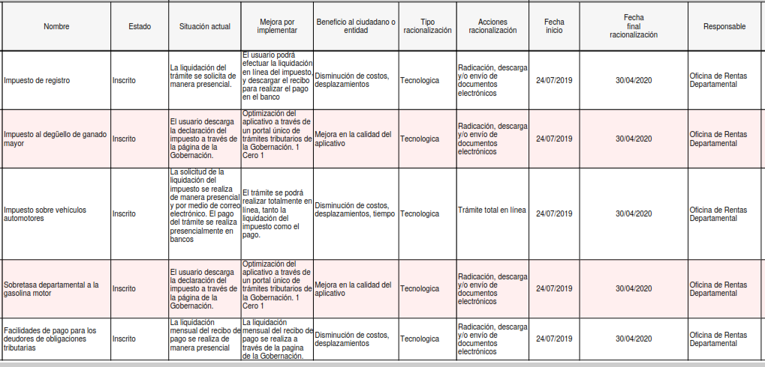
Componente 2: Racionalización de Trámites

